00.GPT
...
导入模型参数
-1.56 | 0.81 | 1.92 | -1.66 | 0.14
3.50 | 1.70 | -1.39 | 2.06 | 2.63
-1.40 | -0.23 | -0.03 | 0.41 | -0.78
0.19 | 0.32 | 1.00 | -0.97 | -0.23 |  | 字典 | 词嵌入 |  |  |  |  |  |  |  |  |  |  | 位置嵌入
-0.03 | 0.20 | 0.14 | 0.72 | -1.17 | $ | 0 | -0.36 | -1.10 | -0.41 | 1.02 | 2.37 | -1.56 | 0.81 | 1.92 | -1.66 | 0.14 |  | 0.79 | -0.06 | 1.95
-1.10 | 1.67 | -1.81 | 1.30 | 0.22 | $ | 0 | -0.36 | -1.10 | -0.41 | 1.02 | 2.37 | -1.56 | 0.81 | 1.92 | -1.66 | 0.14 |  | 2.22 | -0.30 | -0.30
0.16 | -0.18 | -0.01 | -0.69 | 0.30 | $ | 0 | -0.36 | -1.10 | -0.41 | 1.02 | 2.37 | -1.56 | 0.81 | 1.92 | -1.66 | 0.14 | + | 1.17 | -1.41 | -0.86 | -0.94 | -0.25 | -0.98 | -0.59 | -1.84 | 0.12 | 0.04 | = | 0.81 | -2.51 | -1.28 | 0.07 | 2.11 | -2.54 | 0.23 | 0.08 | -1.54 | 0.18 | WK
0.76 | -1.59 | 0.41 | 0.35 | 0.37 | $ | 0 | -0.36 | -1.10 | -0.41 | 1.02 | 2.37 | -1.56 | 0.81 | 1.92 | -1.66 | 0.14 |  | 0.57 | -1.70 | -1.51 | 1.03 | -1.49 | 0.02 | -1.65 | -1.58 | 0.37 | -1.46 |  | 0.22 | -2.80 | -1.92 | 2.05 | 0.88 | -1.55 | -0.84 | 0.34 | -1.29 | -1.32 | -0.011865 | 0.365556 | 0.415433 | -0.051783 | -0.206734
-1.35 | 1.29 | 0.16 | -0.01 | -0.50 | $ | 0 | -0.36 | -1.10 | -0.41 | 1.02 | 2.37 | -1.56 | 0.81 | 1.92 | -1.66 | 0.14 |  | -0.62 | 1.13 | -2.98 | -1.54 | -0.18 | -0.27 | -3.44 | -1.06 | -0.63 | -0.10 |  | -0.97 | 0.03 | -3.39 | -0.52 | 2.18 | -1.84 | -2.62 | 0.87 | -2.28 | 0.04 | 0.051139 | -0.425125 | 0.024582 | 0.342217 | -0.162339
-1.01 | -0.62 | -0.38 | -0.74 | 0.30 | ↓ |  |  |  |  |  |  |  |  |  |  |  |  |  |  |  |  |  |  |  |  |  |  |  |  |  |  |  |  |  |  |  |  |  | -0.098954 | 0.028706 | -0.422787 | 0.079548 | -0.369953
-0.24 | 0.44 | 1.43 | -0.08 | 2.13 | 开 | 352 |  |  |  |  |  |  |  |  |  |  |  |  |  |  |  |  |  |  |  |  |  |  |  |  |  |  |  |  |  |  |  |  | 0.296069 | 0.338084 | 0.082763 | -0.114887 | 0.304885
-1.04 | 0.03 | -0.20 | -0.94 | 1.01 |  |  |  |  |  |  |  |  |  |  |  |  |  |  |  |  |  |  |  |  |  |  |  |  |  |  |  |  |  |  |  |  |  |  | 0.132703 | -0.164544 | 0.091821 | 0.160844 | -0.23779
测试
初始化
0.17 | -0.64 | -1.42 | -1.94 | 1.61
-1.34 | -0.26 | -0.11 | 1.11 | 0.76
1.11 | -1.56 | -0.54 | 0.20 | -0.11 |  |  |  |  |  |  |  |  |  |  |  |  |  |  |  |  |  |  |  |  |  |  |  |  |  |  |  |  |  |  |  |  |  |  | WQ
-0.32 | -0.72 | -0.38 | 1.25 | -0.85 |  |  |  |  |  |  |  |  |  |  |  |  |  |  |  |  |  |  |  |  |  |  |  |  |  |  |  |  |  |  |  |  |  |  | 0.51334 | -0.147714 | 0.060037 | 0.142297 | 0.172321
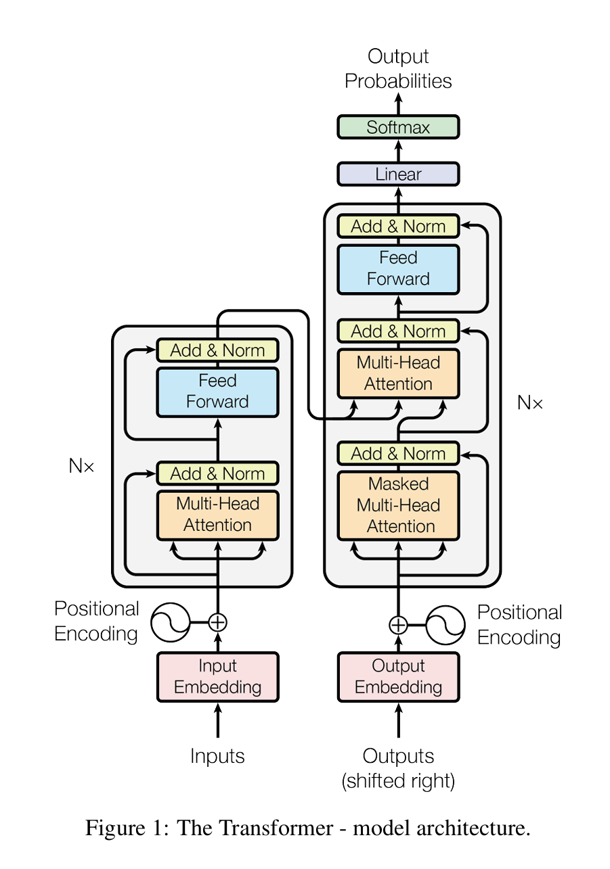
0.40 | -0.82 | -0.14 | -0.13 | 1.66 |  |  |  |  |  |  |  |  |  |  |  |  |  |  |  |  |  |  |  |  |  |  |  |  |  |  |  |  |  |  |  |  |  |  | -0.237828 | 0.114046 | 0.239991 | -0.059206 | -0.31582
-1.66 | 0.23 | -0.59 | -0.20 | -0.24 |  |  |  |  |  |  |  |  |  |  |  |  |  |  |  |  |  |  |  |  |  |  |  |  |  |  |  |  |  |  |  |  |  |  | -0.038841 | 0.219185 | -0.242079 | -0.013167 | -0.159173
0.90 | 0.43 | -1.28 | -0.65 | 1.67 |  |  |  |  |  |  |  |  |  |  |  |  |  |  |  |  |  |  |  |  |  |  |  |  |  |  |  |  |  |  |  |  |  |  | 0.002599 | -0.257279 | -0.336295 | -0.066574 | -0.118115
1.13 | 0.91 | -0.47 | -0.48 | 0.37 |  |  |  |  |  |  |  |  |  |  |  |  |  |  |  |  |  |  |  |  |  |  |  |  |  |  |  |  |  |  |  |  |  |  | 0.387397 | -0.081547 | -0.164162 | -0.080438 | -0.490726
-1.04 | 0.13 | 0.26 | 0.20 | -0.85
0.77 | 0.62 | 0.58 | -0.06 | -0.71 |  |  |  |  |  |  |  |  |  |  |  |  |  |  |  |  |  |  |  |  |  |  |  |  |  |  |  |  |  |  |  |  |  |  | WK
-0.16 | 0.12 | -0.26 | -0.06 | 0.82 |  |  |  |  |  |  |  |  |  |  |  |  |  |  |  |  |  |  |  |  |  |  |  |  |  |  |  |  |  |  |  |  |  |  | 0.144458 | -0.029137 | -0.282204 | 0.20456 | 0.322656
-1.48 | -0.88 | -0.08 | -0.22 | -0.13 |  |  |  |  |  |  |  |  |  |  |  |  |  |  |  |  |  |  |  |  |  |  |  |  |  |  |  |  |  |  |  |  |  |  | -0.247181 | 0.223222 | 0.014387 | -0.074391 | -0.498954
 |  |  |  |  |  |  |  |  |  |  |  |  |  |  |  |  |  |  |  |  |  |  |  |  |  |  |  |  |  |  |  |  |  |  |  |  |  |  | -0.396061 | 0.078011 | 0.074035 | -0.019457 | 0.342101
 |  |  |  |  |  |  |  |  |  |  |  |  |  |  |  |  |  |  |  |  |  |  |  |  |  |  |  |  |  |  |  |  |  |  |  |  |  |  | -0.249622 | 0.051316 | 0.008831 | 0.139615 | 0.407274
 |  |  |  |  |  |  |  |  |  |  |  |  |  |  |  |  |  |  |  |  |  |  |  |  |  |  |  |  |  |  |  |  |  |  |  |  |  |  | -0.28727 | -0.131495 | -0.592538 | 0.0903 | 0.002758
...

